手順書
操作手順書 |  |  |  |  | 作成日時：2019/11/01-11:38:06

 | １．操作環境

 |  |  | シナリオファイル名 | C:\Users\Administrator\Desktop\動作確認手順\費用製番マスタ追加.winsnr

 | ２．操作手順

 |  | ２．１．シナリオ：費用製番マスタ追加
 |  |  | ２．１．１． [cnt_usr1@corcl - [OSqlEdit9 *]]ウィンドウ - [SQL実行]ボタン |  |  | 確認日 | 結果
 |  |  | 画面 | 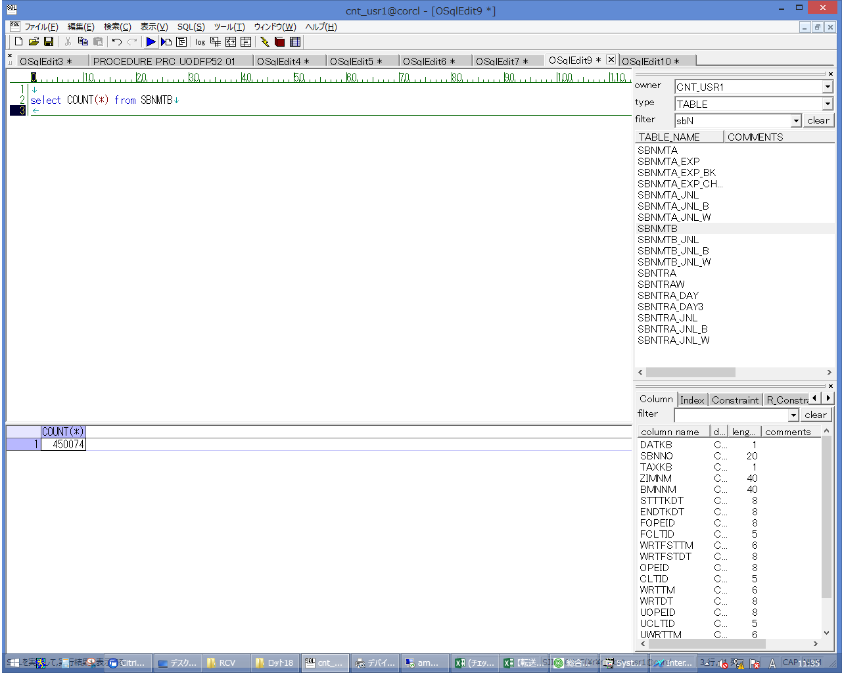
 |  |  | 操作内容 | 実行用SQL(別紙参照)を実行し、件数を控えます。

 |  |  | ２．１．２． [RCV]ウィンドウ - [サイズ]編集 |  |  | 確認日 | 結果
 |  |  | 画面 | 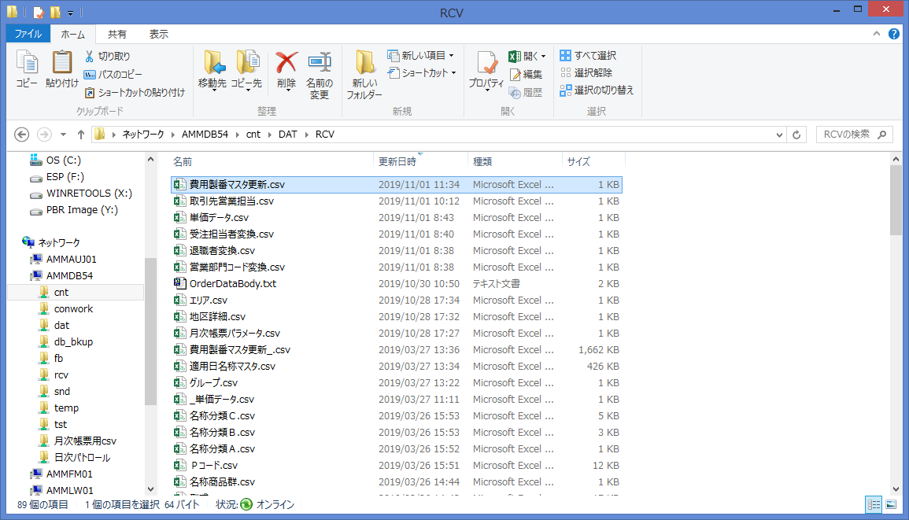
 |  |  | 操作内容 | ammdb54サーバの\cnt\DAT\RCVフォルダにCSVファイルを保存します。同じ名称のファイルが存在する場合は退避します。

 |  |  | ２．１．３． [ammdb54 - リモート デスクトップ接続]ウィンドウ - [Input Capture Window]ウィンドウ |  |  | 確認日 | 結果
 |  |  | 画面 | 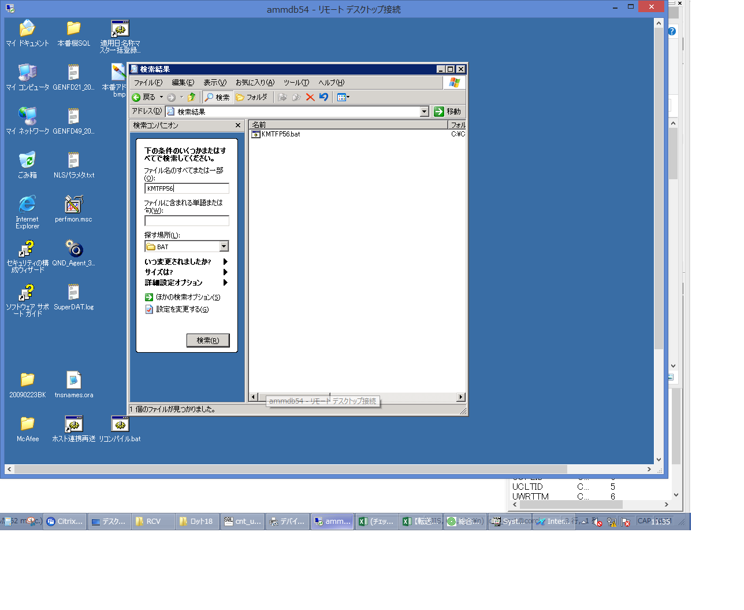
 |  |  | 操作内容 | ammdb54サーバにリモート接続し、C:\CNT\BAT\KMTFP56.batを検索します。

 |  |  | ２．１．４． [ammdb54 - リモート デスクトップ接続]ウィンドウ - [Input Capture Window]ウィンドウ |  |  | 確認日 | 結果
 |  |  | 画面 | 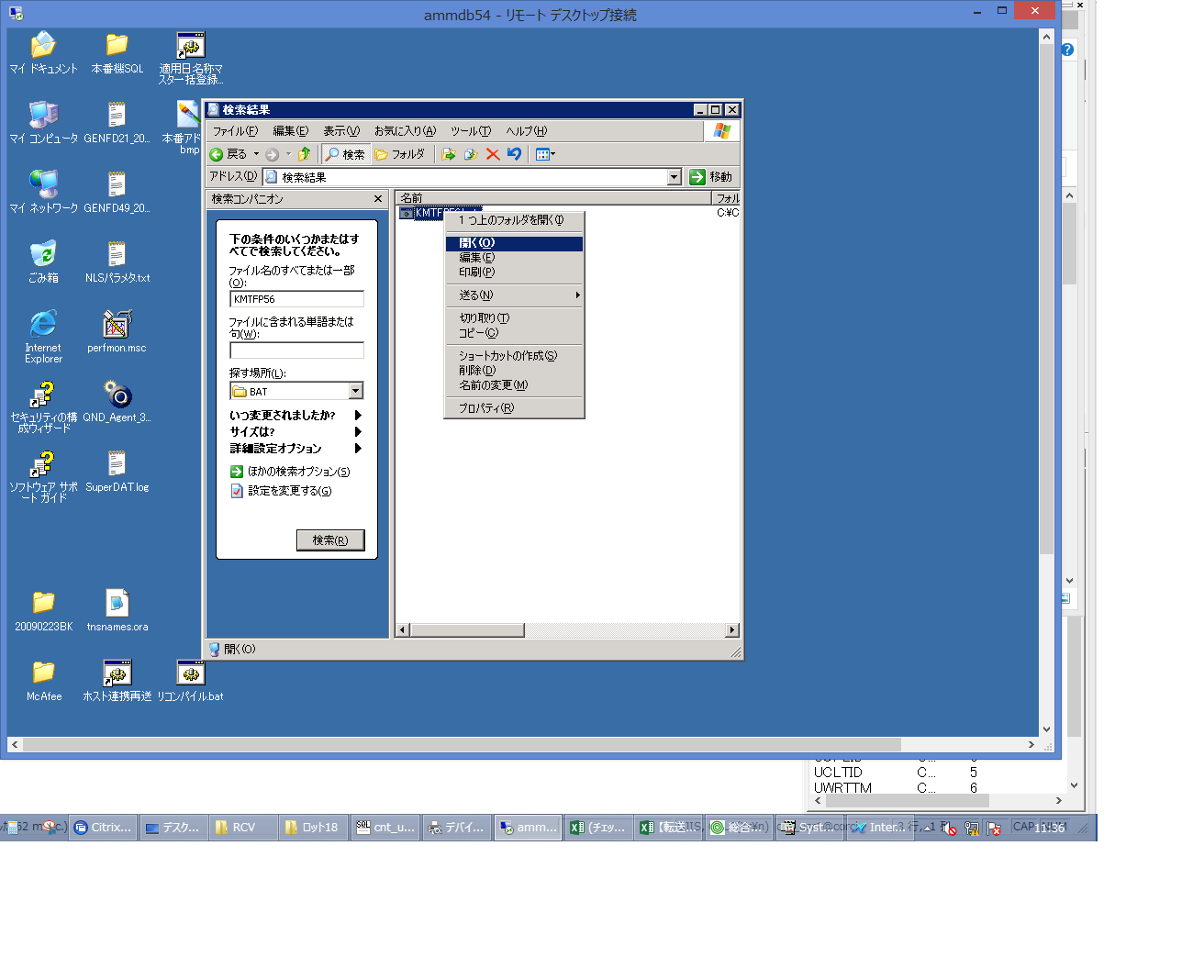
 |  |  | 操作内容 | KMTFP56.batを実行します。

 |  |  | ２．１．５． [cnt_usr1@corcl - [OSqlEdit9 *]]ウィンドウ - [SQL実行]ボタン |  |  | 確認日 | 結果
 |  |  | 画面 | 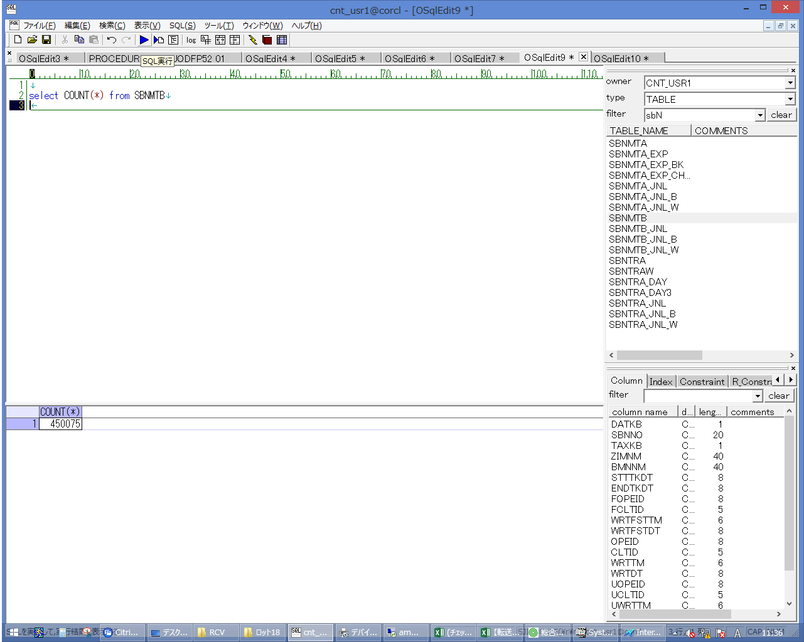
 |  |  | 操作内容 | 実行用SQL(別紙参照)を実行します。実行前より1件増えていることを確認します。

 |  |  |  |  |  | 確認日 | 結果

 |  |  |  |  |  | 確認日 | 結果

 |  |  |  |  |  | 確認日 | 結果

 |  |  |  |  |  | 確認日 | 結果

 |  |  |  |  |  | 確認日 | 結果

 |  |  |  |  |  | 確認日 | 結果

 |  |  |  |  |  | 確認日 | 結果

 |  |  |  |  |  | 確認日 | 結果

 |  |  |  |  |  | 確認日 | 結果

 |  |  |  |  |  | 確認日 | 結果

 |  |  |  |  |  | 確認日 | 結果

 |  |  |  |  |  | 確認日 | 結果

 |  |  |  |  |  | 確認日 | 結果

 |  |  |  |  |  | 確認日 | 結果

 |  |  |  |  |  | 確認日 | 結果

 |  |  |  |  |  | 確認日 | 結果

 |  |  |  |  |  | 確認日 | 結果

 |  |  |  |  |  | 確認日 | 結果

 |  |  |  |  |  | 確認日 | 結果

 |  |  |  |  |  | 確認日 | 結果

 |  |  |  |  |  | 確認日 | 結果

 |  |  |  |  |  | 確認日 | 結果

 |  |  |  |  |  | 確認日 | 結果

 |  |  |  |  |  | 確認日 | 結果

 |  |  |  |  |  | 確認日 | 結果

 |  |  |  |  |  | 確認日 | 結果

 |  |  |  |  |  | 確認日 | 結果

 |  |  |  |  |  | 確認日 | 結果

 |  |  |  |  |  | 確認日 | 結果

 |  |  |  |  |  | 確認日 | 結果

 |  |  |  |  |  | 確認日 | 結果

 |  |  |  |  |  | 確認日 | 結果

 |  |  |  |  |  | 確認日 | 結果

 |  |  |  |  |  | 確認日 | 結果

 |  |  |  |  |  | 確認日 | 結果

 |  |  |  |  |  | 確認日 | 結果

 |  |  |  |  |  | 確認日 | 結果

 |  |  |  |  |  | 確認日 | 結果

 |  |  |  |  |  | 確認日 | 結果

 |  |  |  |  |  | 確認日 | 結果

 |  |  |  |  |  | 確認日 | 結果

 |  |  |  |  |  | 確認日 | 結果

